2019
0 |  | 정답 | 문제 | 회차 | 번호
0.62645907582 | X | 1 | 원시 프로그램이 번역되어 실행될 때의 파일 확장자로서 올바른 것은? 1) example.exe 2) example.obj 3) example.doc 4) example.c | 2019 | 1
0.40464449668 | X | OOOX | 상수에 대한 설명 - 8진 상수를 표현할 때는 숫자 앞에 0(영)을 붙임. (O/X) - 16진 상수를 표현할 때는 숫자 앞에 0x를 붙임. (O/X) - 문자형 상수는 내부적으로 정수 값이 사용 (O/X) - 실수형 상수는 지수형식으로 표시할 수 없음. (O/X) | 2019 | 2
0.062432648299 | X | 2, 4, 5 | 출령양식변환기호를 바르게 이으시오. (1)%c (2)%d (3)%f (4)%o (5)%x 10진수: ㅇ, 8진수: ㅇ, 16진수: ㅇ | 2019 | 3
0.77527036365 | X | 3 | 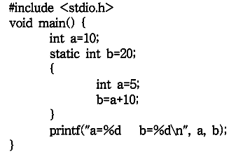 프로그램 실행 결과는? 1) a=5, b=15 2) a=5, b=20 3) a=10, b=15 4) a=10, b=20 | 2019 | 6
0.81443285474 | X | 4 | 프로그램의 결과로 올바른 것은? 1) 7 2) 8 3) 10 4) 12 | 2019 | 11
0.72804132829 | X | 14 | char name[] = "HONG GIL DONG"; 을 선언할 때, 배열의 크기는? | 2019 | 12
0.93416451475 | X | XOOO | 포인터에 대한 설명 - 메모리를 정적으로 할당 받을 수 있음. (O/X) - 변수의 주소값을 데이터로 받음. (O/X) - 자료의 개수가 가변적인 경우 배열보다 효율적 (O/X) - 포인터는 배열의 요소를 다룰 수 있음. (O/X) | 2019 | 16
0.62424800503 | X | 3 | 프로그램의 실행결과는? 1) Ko 2) KoreaNational 3) Open 4) KN | 2019 | 17
0.51018949712 | X | 4 | 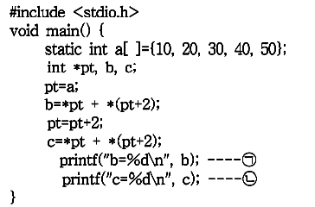 (ㄱ)과 (ㄴ)의 결과로서 올바른 것은? 1) b=10, c=30 2) b=30, c=40 3) b=40, c=50 4) b=50, c=80 | 2019 | 18
0.85921390961 | X | m | char *cp, s[]="computer"; cp=s; 위와 같은 배열이 선언되어 있을 때, *(cp+2)의 값은? | 2019 | 20
0.055146704265 | X | 2 | 다음과 같은 구조체가 선언되어 있을 때, 초기화 방법은? 1) person.x="홍길동"; 2) x.gender='M'; 3) person x.name="홍길동"; 4) struct x='M'; | 2019 | 21
0.17393272212 | X | 2 | 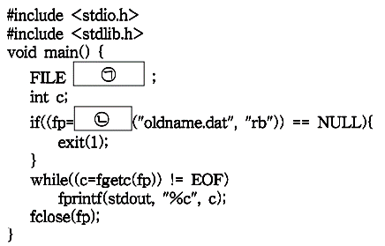 (ㄱ)과 (ㄴ)에 들어갈 내용은? 1) *fp, fopen 2) fopen, fclose 3) stdin, fscanf 4) EOF, studio | 2019 | 23
0.78725641921 | X | OXOO | 기억공간 할당 함수 - malloc()함수는 가장 대표적인 기억공간 할당 표준함수 (O/X) - memset()함수는 기억 공간을 동적으로 할당 또는 해제하기 위해 사용 (O/X) - calloc()함수는 할당받은 기억 공간을 0으로 초기화 (O/X) - realloc()함수는 새로운 영역에 기억공간을 재할당하게 되면, 기존의 기억공간에 있던 자료 복사 (O/X) | 2019 | 25

